Лист1
 | 1 | 2 | 3
 | 6 | 9 | 6
P(Hi/A) | 0.26 | 0.21 | 0.06
P(Hi) | 0.28571428571 | 0.42857142857 | 0.28571428571
P(A) | 0.18142857143
P(A/Hi) | 0.4094488189 | 0.49606299213 | 0.094488188976

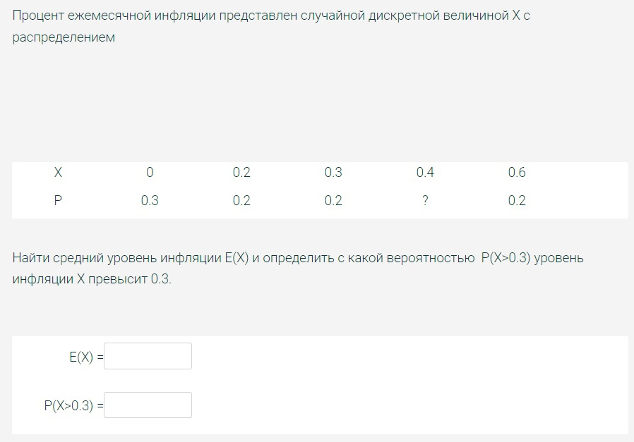

 | X | 0 | 0.2 | 0.3 | 0.4 | 0.6
 | P | 0.3 | 0.2 | 0.2 | 0.1 | 0.2

 | E(X) = | 0.26
 | P(x>2) = | 0.3



 | C(15^4/4 - 0^4/4) = 1
 | C = | 0.00007901

 | EX = C(15^5/5 - 0^5/5)

 | EX = | 12

 |  | 0.31916125943

 |  |  |  | по таблице |  | внутри промежуткаФ1-Ф2
 |  | Ф1 | 0.45 | 0.6736 |  | 0.2723
 |  | Ф2 | -0.25 | 0.4013
 | m | 0.66
 | сигма | 1.57 |  | вне промежутка = 1 - внутри промежутка
 | a | 0.26 |  | 0.7277
 | b | 1.36

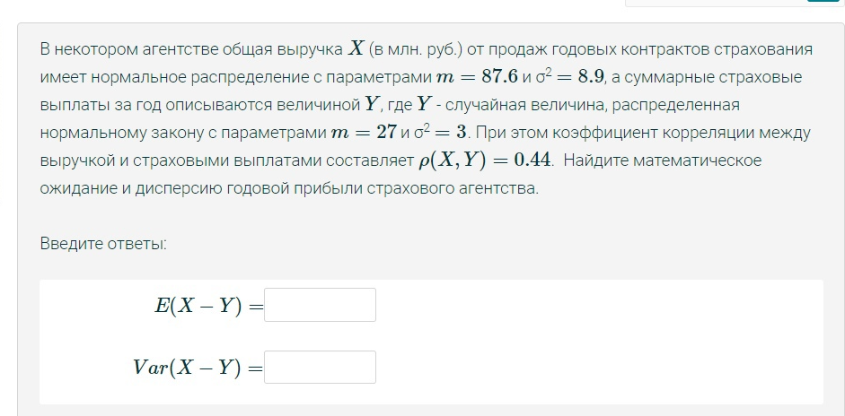

 | EX | EY | DX | DY
 | 87.6 | 27 | 8.9 | 3

 |  |  | EX=m | DX=сигма в квадрате
 | p(X,Y) = | 0.44
 | E(X-Y) =EX-EY |  | 60.6
 | D(X-Y)= DX+DY-2*cov(X,Y)
 | cov(X,Y)= p(X,Y)*sqrt(DX*DXY)
 | cov = | 2.2735698802
 | D(X-Y) = | 7.3528602397



 |  | 1 |  |  |  | 2
 |  | EX=Л | 4 |  |  | EY=m | 3500
 |  | DX=Л | 4 |  |  | DY=сигма в квадрате | 49239.61

 |  | EZ=EX*EY |  | 14,000

 |  | DZ=EX*DY+(EY)^2*DX |  |  | 49,196,958

 |  | сигма = sqrt(DZ) |  |  | 7014.0543511

